Portada
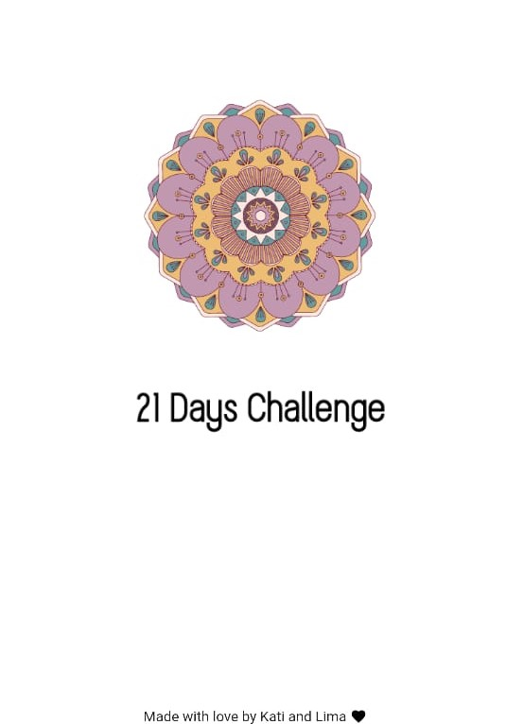
Módulo | Preparación de la prueba
Actividad # | Ejercicio integral
Fecha: | 2023-01-26

Integrantes: | Abdoni Gisele
 | Argemi Laura
 | Balducci Valentina Daniela
 | Cortes Licet
 | Chorolque Jonathan
 | Giovanovich Franco
 | Jimenez Maira Alejandra
 | Menendez Ariadna
 | Suarez Pablo
 | Urquieta Luciana
 | Verona Vania

